三种埋点方式的说明
三两种埋点方式的说明

第一种：基于用户点击触发跟踪(即在html标签里增加自定义属性的方式):
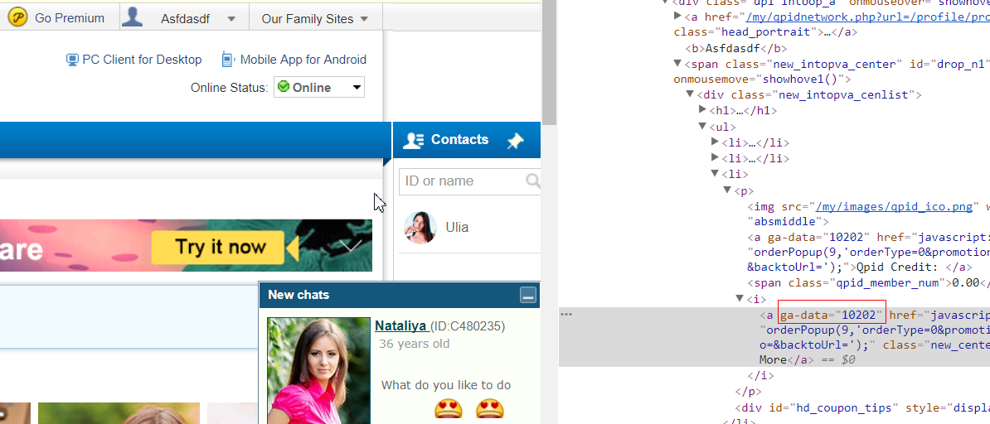

请注意，将ga-data自定义属性放在最底层的标签，如一般在a标签或者img标签，而不是在div标签
格式： ga-data="埋点ID"

第二种：基于产品逻辑触发跟踪（即调用API主动上报数据的方式）： | 统一使用这种方式

dataLayer.push({'event': '埋点ID'});
请参考开发文档： https://developers.google.com/tag-manager/devguide

第三种：展示触发跟踪（即当某个界面展示在用户浏览器的时候触发跟踪）：

GTM通过两种方式来获取值，一种是他会通过document.getelementbyid()来读取值，所以我们可以通过给元素定义有区分的ID的方式来赋值。
第二种是通过css selector的方式来定位元素。

哪种方式更优，建议到时候后数据组跟开发同时面谈沟通确认；

